사용자 인터페이스 설계서
사용자 인터페이스 설계서
시스템명 | CHAR HOSPITAL |  |  | 작성자 | 조민제
단계명 | 설계 |  |  | 작성일자 | 2018-03-21 |  | 버전 | V1.0

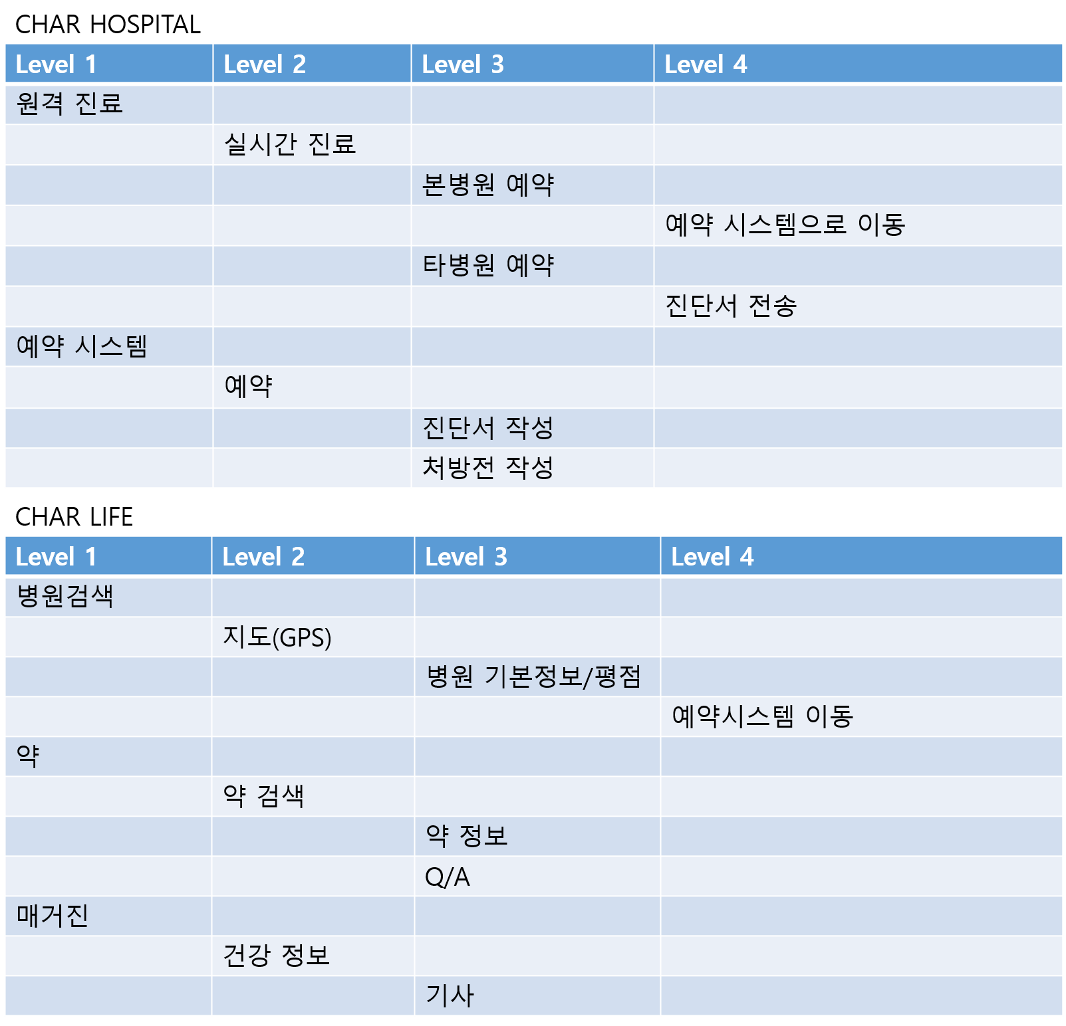
사용자 인터페이스 구조도

사용자 인터페이스 목록 - 화면
화면 ID |  | 화면명 |  | 관련 유스케이스 ID
CH_SC_010-01 |  | 메인 화면 |  | 추가 등록 예정
CH_SC_010-02 |  | 원격 진료화면 |  | 추가 등록 예정
CH_SC_010-03 |  | 예약 시스템 |  | 추가 등록 예정
CH_SC_020-01 |  | 실시간 진료 |  | 추가 등록 예정
CH_SC_020-02 |  | 예약 |  | 추가 등록 예정
CH_SC_030-01 |  | 본병원 예약 |  | 추가 등록 예정
CH_SC_030-02 |  | 타병원 예약 |  | 추가 등록 예정
CH_SC_030-03 |  | 진단서 작성 |  | 추가 등록 예정
CH_SC_030-04 |  | 처방전작성 |  | 추가 등록 예정
CH_SC_040-01 |  | 예약 시스템으로 이동 |  | 추가 등록 예정
CH_SC_040-02 |  | 진단서 전송 |  | 추가 등록 예정
CL_SC_010-01 |  | 병원검색 |  | 추가 등록 예정
CL_SC_010-02 |  | 약 |  | 추가 등록 예정
CL_SC_010-03 |  | 매거진 |  | 추가 등록 예정
CL_SC_020-01 |  | 지도 (GPS) |  | 추가 등록 예정
CL_SC_020-02 |  | 약 검색 |  | 추가 등록 예정
CL_SC_020-03 |  | 건강 정보 |  | 추가 등록 예정
CL_SC_030-01 |  | 병원 기본정보 / 평점 |  | 추가 등록 예정
CL_SC_030-02 |  | 약 정보 |  | 추가 등록 예정
CL_SC_030-03 |  | Q/A |  | 추가 등록 예정
CL_SC_030-04 |  | 기사 |  | 추가 등록 예정
CL_SC_040-01 |  | 예약시스템이동 |  | 추가 등록 예정

사용자 인터페이스 목록 - 출력물
출력물 ID |  | 출력물명 |  | 관련 유스케이스 ID
CH_PR_030-03 |  | 진단서 출력 |  | 추가 등록 예정
CH_PR_030-04 |  | 처방전 출력 |  | 추가 등록 예정

사용자 인터페이스 목록 - 화면 상세 설계
화면 ID |  | CH_SC_010-01 |  | 화면명 |  | 메인화면
관련 유스케이스 ID
관련 시퀀스도 ID |  | CH_SC_010-01
화면유형 |  | 조회 |  | 메뉴경로 |  | 메인
화면개요 |  | 메인화면

입출력 항목
항목명 |  | 컨트롤명 | 타입 및 길이 |  | 속성 |  | Validation Check

처리 내용

기술적 고려사항

사용자 인터페이스 목록 - 화면 상세 설계
화면 ID |  | CH_SC_010-02 |  | 화면명 |  | 원격진료 화면
관련 유스케이스 ID
관련 시퀀스도 ID |  | CH_SC_010-02
화면유형 |  | 조회 |  | 메뉴경로 |  | 메인/원격진료
화면개요 |  | 원격진료 메인

입출력 항목
항목명 |  | 컨트롤명 | 타입 및 길이 |  | 속성 |  | Validation Check

처리 내용

기술적 고려사항

사용자 인터페이스 목록 - 화면 상세 설계
화면 ID |  | CH_SC_010-03 |  | 화면명 |  | 예약시스템
관련 유스케이스 ID
관련 시퀀스도 ID |  | CH_SC_010-03
화면유형 |  | 조회 |  | 메뉴경로 |  | 메인/예약시스템
화면개요 |  | 병원을 조회하고 예약할 수 있는 화면

입출력 항목
항목명 |  | 컨트롤명 | 타입 및 길이 |  | 속성 |  | Validation Check

처리 내용

기술적 고려사항

사용자 인터페이스 목록 - 화면 상세 설계
화면 ID |  | CH_SC_020-01 |  | 화면명 |  | 실시간 진료
관련 유스케이스 ID
관련 시퀀스도 ID |  | CH_SC_020-01
화면유형 |  | 조회 |  | 메뉴경로 |  | 원격진료/ 실시간진료
화면개요 |  | 환자와 의사가 원격진료를 하고 진단서를 작성할 수 있는 화면

입출력 항목
항목명 |  | 컨트롤명 | 타입 및 길이 |  | 속성 |  | Validation Check

처리 내용

기술적 고려사항

사용자 인터페이스 목록 - 화면 상세 설계
화면 ID |  | CH_SC_020-02 |  | 화면명 |  | 예약
관련 유스케이스 ID
관련 시퀀스도 ID |  | CH_SC_020-02
화면유형 |  | 조회 |  | 메뉴경로 |  | 메인/예약시스템/예약
화면개요 |  | 예약할 병원의 날짜와 시간을 정하고 예약

입출력 항목
항목명 |  | 컨트롤명 | 타입 및 길이 |  | 속성 |  | Validation Check

처리 내용

기술적 고려사항

사용자 인터페이스 목록 - 화면 상세 설계
화면 ID |  | CH_SC_030-01 |  | 화면명 |  | 본병원 예약
관련 유스케이스 ID
관련 시퀀스도 ID |  | CH_SC_030-01
화면유형 |  | 갱신 |  | 메뉴경로 |  | 메인/원격진료/본병원예약
화면개요 |  | 원격진료후 처방받은 병원으로 예약

입출력 항목
항목명 |  | 컨트롤명 | 타입 및 길이 |  | 속성 |  | Validation Check

처리 내용

기술적 고려사항

사용자 인터페이스 목록 - 화면 상세 설계
화면 ID |  | CH_SC_030-02 |  | 화면명 |  | 타병원 예약
관련 유스케이스 ID
관련 시퀀스도 ID |  | CH_SC_030-02
화면유형 |  | 갱신 |  | 메뉴경로 |  | 메인/원격진료/타병원예약
화면개요 |  | 원격진료 후 원하는 병원으로 예약

입출력 항목
항목명 |  | 컨트롤명 | 타입 및 길이 |  | 속성 |  | Validation Check

처리 내용

기술적 고려사항

사용자 인터페이스 목록 - 화면 상세 설계
화면 ID |  | CH_SC_030-03 |  | 화면명 |  | 진단서 작성
관련 유스케이스 ID
관련 시퀀스도 ID |  | CH_SC_030-03
화면유형 |  | 출력 |  | 메뉴경로 |  | 메인/원격진료
화면개요 |  | 원격진료 시 작성

입출력 항목
항목명 |  | 컨트롤명 | 타입 및 길이 |  | 속성 |  | Validation Check

처리 내용

기술적 고려사항

사용자 인터페이스 목록 - 화면 상세 설계
화면 ID |  | CH_SC_030-04 |  | 화면명 |  | 처방전 작성
관련 유스케이스 ID
관련 시퀀스도 ID |  | CH_SC_030-04
화면유형 |  | 출력 |  | 메뉴경로 |  | 메인/원격진료
화면개요 |  | 원격진료 시 작성

입출력 항목
항목명 |  | 컨트롤명 | 타입 및 길이 |  | 속성 |  | Validation Check

처리 내용

기술적 고려사항

사용자 인터페이스 목록 - 화면 상세 설계
화면 ID |  | CH_SC_040-01 |  | 화면명 |  | 예약시스템으로 이동
관련 유스케이스 ID
관련 시퀀스도 ID |  | CH_SC_040-01
 |  | 이동 |  | 메뉴경로 |  | 메인/원격진료/병원예약/예약시스템
화면개요 |  | 예약 시스템으로 이동

입출력 항목
항목명 |  | 컨트롤명 | 타입 및 길이 |  | 속성 |  | Validation Check

처리 내용

기술적 고려사항

사용자 인터페이스 목록 - 화면 상세 설계
화면 ID |  | CH_SC_010-01 |  | 화면명 |  | 병원검색
관련 유스케이스 ID
관련 시퀀스도 ID |  | CH_SC_010-01
화면유형 |  | 조회 |  | 메뉴경로 |  | 메인/커뮤니티 / 병원검색
화면개요 |  | 조회할 병원을 검색함

입출력 항목
항목명 |  | 컨트롤명 | 타입 및 길이 |  | 속성 |  | Validation Check

처리 내용

기술적 고려사항

사용자 인터페이스 목록 - 화면 상세 설계
화면 ID |  | CH_SC_010-02 |  | 화면명 |  | 약
관련 유스케이스 ID
관련 시퀀스도 ID |  | CH_SC_010-02
화면유형 |  | 조회 |  | 메뉴경로 |  | 메인/커뮤니티 / 약검색
화면개요 |  | 조회할 약을 검색함

입출력 항목
항목명 |  | 컨트롤명 | 타입 및 길이 |  | 속성 |  | Validation Check

처리 내용

기술적 고려사항

사용자 인터페이스 목록 - 화면 상세 설계
화면 ID |  | CH_SC_010-03 |  | 화면명 |  | 매거진
관련 유스케이스 ID
관련 시퀀스도 ID |  | CH_SC_010-03
화면유형 |  | 조회 |  | 메뉴경로 |  | 메인/커뮤니티 / 매거진검색
화면개요 |  | 조회할 매거진을 검색함

입출력 항목
항목명 |  | 컨트롤명 | 타입 및 길이 |  | 속성 |  | Validation Check

처리 내용

기술적 고려사항

사용자 인터페이스 목록 - 화면 상세 설계
화면 ID |  | CH_SC_020-01 |  | 화면명 |  | 지도 (GPS)
관련 유스케이스 ID
관련 시퀀스도 ID |  | CH_SC_010-03
화면유형 |  | 조회 |  | 메뉴경로 |  | 메인/커뮤니티/병원검색
화면개요 |  | 병원을 지도에서 출력

입출력 항목
항목명 |  | 컨트롤명 | 타입 및 길이 |  | 속성 |  | Validation Check

처리 내용

기술적 고려사항

사용자 인터페이스 목록 - 화면 상세 설계
화면 ID |  | CH_SC_020-02 |  | 화면명 |  | 약 검색
관련 유스케이스 ID
관련 시퀀스도 ID |  | CH_SC_020-02
화면유형 |  | 조회 |  | 메뉴경로 |  | 메인/커뮤니티/약검색
화면개요 |  | 검색한 약의 리스트 출력

입출력 항목
항목명 |  | 컨트롤명 | 타입 및 길이 |  | 속성 |  | Validation Check

처리 내용

기술적 고려사항

사용자 인터페이스 목록 - 화면 상세 설계
화면 ID |  | CH_SC_020-03 |  | 화면명 |  | 건강 정보
관련 유스케이스 ID
관련 시퀀스도 ID |  | CH_SC_020-02
화면유형 |  | 조회 |  | 메뉴경로 |  | 메인/커뮤니티/매거진
화면개요 |  | 매거진에서 건강정보 부분을 출력

입출력 항목
항목명 |  | 컨트롤명 | 타입 및 길이 |  | 속성 |  | Validation Check

처리 내용

기술적 고려사항

사용자 인터페이스 목록 - 화면 상세 설계
화면 ID |  | CH_SC_030-01 |  | 화면명 |  | 병원 기본정보 / 평점
관련 유스케이스 ID
관련 시퀀스도 ID |  | CH_SC_020-02
화면유형 |  | 갱신 |  | 메뉴경로 |  | 메인/커뮤니티/병원검색
화면개요 |  | 병원의 평점을 남김

입출력 항목
항목명 |  | 컨트롤명 | 타입 및 길이 |  | 속성 |  | Validation Check

처리 내용

기술적 고려사항

사용자 인터페이스 목록 - 화면 상세 설계
화면 ID |  | CH_SC_030-02 |  | 화면명 |  | 약정보
관련 유스케이스 ID
관련 시퀀스도 ID |  | CH_SC_020-02
화면유형 |  | 갱신 |  | 메뉴경로 |  | 메인/커뮤니티/약검색
화면개요 |  | 검색한 약의 자세한 정보를 출력

입출력 항목
항목명 |  | 컨트롤명 | 타입 및 길이 |  | 속성 |  | Validation Check

처리 내용

기술적 고려사항

사용자 인터페이스 목록 - 화면 상세 설계
화면 ID |  | CH_SC_030-03 |  | 화면명 |  | Q/A
관련 유스케이스 ID
관련 시퀀스도 ID |  | CH_SC_020-02
화면유형 |  | 추가 |  | 메뉴경로 |  | 메인/커뮤니티/Q/A
화면개요 |  | 궁금한 질문에 대한 대답을 코멘트함

입출력 항목
항목명 |  | 컨트롤명 | 타입 및 길이 |  | 속성 |  | Validation Check

처리 내용

기술적 고려사항

사용자 인터페이스 목록 - 화면 상세 설계
화면 ID |  | CH_SC_030-04 |  | 화면명 |  | 기사
관련 유스케이스 ID
관련 시퀀스도 ID |  | CH_SC_020-02
화면유형 |  | 조회 |  | 메뉴경로 |  | 메인/커뮤니티/기사
화면개요 |  | 병원 관련 기사 출력

입출력 항목
항목명 |  | 컨트롤명 | 타입 및 길이 |  | 속성 |  | Validation Check

처리 내용

기술적 고려사항

사용자 인터페이스 목록 - 화면 상세 설계
화면 ID |  | CH_SC_040-01 |  | 화면명 |  | 예약시스템 이동
관련 유스케이스 ID
관련 시퀀스도 ID |  | CH_SC_020-02
화면유형 |  | 조회 |  | 메뉴경로 |  | 메인/커뮤니티/병원검색
화면개요 |  | 검색한 병원에서 예약을 원하면 예약시스템으로 이동

입출력 항목
항목명 |  | 컨트롤명 | 타입 및 길이 |  | 속성 |  | Validation Check

처리 내용

기술적 고려사항

